案例
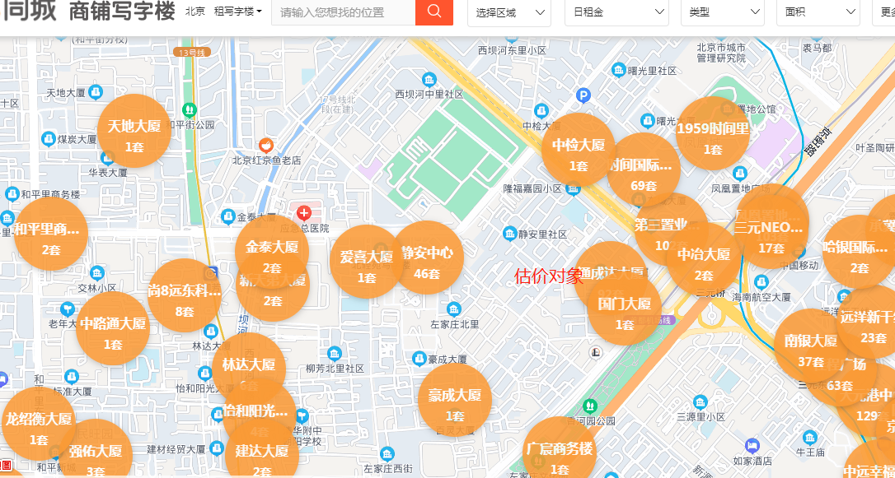
 | 建筑面积 | 租金
通成达大厦 |  | 3.64
国门大厦 |  | 4.8
第三置业大厦 |  | 5
中冶大厦 |  | 6.78
时间国际 |  | 4.78
静安中心 |  | 5.29
豪成大厦 |  | 4.77

